상품제안서
크리스탈 상패 s-031 | 상품코드: S18466

 |  |  |  |  |  |  | 02-713-8555 | www.synergygift.co.kr
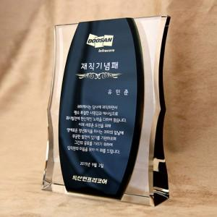

【상세/제작정보】

【인쇄/포장옵션】 | 풀칼라 / 별도문의

【공급단가】 | 수량 | 1~ | 10~ | 30~ | 50~ | 100~
*VAT별도 | 단가 | 162,000원 | 152,400원 | 147,600원 | 140,400원 | 135,600원

【상품 URL】 | https://synergygift.co.kr:443/src/goods_detail.php?gdno=13865

